ESCRITURA
tiempo trascurrido
cronometro a
0
restaurar a
Pantalla completa
 |  |  | habilitar este contenido |  |  |  | 1 | 2014-03-17 16:44:56
0:00:00 |  |  |  | lección | 1 | nombre |  | 2014-03-17 16:44:56
2014-03-17 16:44:56 | 0:00:21 |  | pulsaciones |  | minuto | PAPA | 1 | 0.00
las faldas dada sala jaka kafka kasa kaka faja jalas laka kasada fajadaala |  |  |  |  |  |  | 550
 |  |  |  |  |  |  | 0:00:00
para cambiar
CONTROL + M
lecciones
1
anota
pulsaciones
 |  |  | 0:00:00 |  |  |  | 2014-03-17 | 2014-03-17 16:44:35
joannostro.com
2
a cero para saber el tiempo que llevas
3
4
5
 |  | 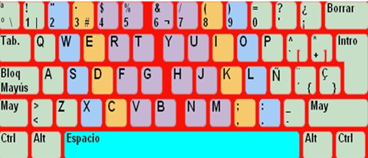
practica la linea central dominante
siendo la lec. 1 ya iré poniendo las demás
en mi WEB en contrarás más cosas
también en GOOGLE aprendecon joannostro elsitiiodejoan
Hoja de anotaciones

las faldas dada sala jaka kafka kasa kaka faja jalas laka kasada fajadaala |  |  |  |  |  |  | 1
hasada lagaña halagas gafas agasajas agallas hagas hala halla gala has |  |  |  |  |  |  | 2
leña fea lisa deidad gelida seda jefe fila sida dias fije siglas del |  |  |  |  |  |  | 3
ñu regulares lugar usarse seguridad asegurar sugiere fuera guardar sufre |  |  |  |  |  |  | 4
ñoño ñoña españa que dedo porque pequeños quiero aquellos por pero paso |  |  |  |  |  |  | 5

